Parte1
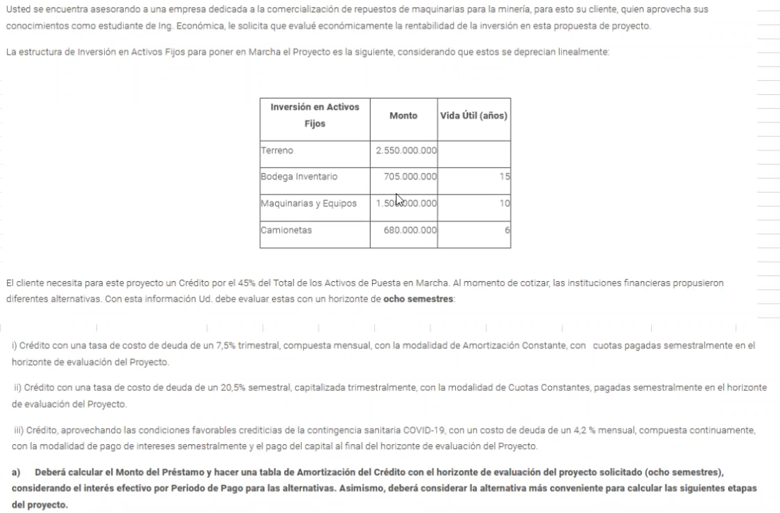

 | inversion activos | monto | vida util años | $5,435,000,000.00
 | terreno | $2,550,000,000.00
 | bodega inventario | $705,000,000.00 | $15.00
 | maquinaria | $1,500,000,000.00 | $10.00
 | camionetas | $680,000,000.00 | $6.00
 | credito | $2,445,750,000.00
 |  |  |  |  | AMORTIZACION CTE
i) | T.nominal | 7.50% | trimestral |  | periodo | balance inicial | cuota | interes | amortizacion | balance final
 | T.nominal | 30.00% | anual |  | 0 |  |  |  |  | $2,445,750,000
 | n°capitalizaciones | 12 | mensual |  | 1 | $2,445,750,000.00 | $696,288,927.59 | $390,570,177.59 | $305,718,750.00 | $2,140,031,250.00
 | T.efectiva | 34.49% | anual |  | 2 | $2,140,031,250.00 | $647,467,655.39 | $341,748,905.39 | $305,718,750.00 | $1,834,312,500.00
 | n°capitalizaciones | 2 | semestral |  | 3 | $1,834,312,500.00 | $598,646,383.20 | $292,927,633.20 | $305,718,750.00 | $1,528,593,750.00
 | T.efectiva | 15.97% | semestral |  | 4 | $1,528,593,750.00 | $549,825,111.00 | $244,106,361.00 | $305,718,750.00 | $1,222,875,000.00
 | horizonte | 8 | semestres |  | 5 | $1,222,875,000.00 | $501,003,838.80 | $195,285,088.80 | $305,718,750.00 | $917,156,250.00
 |  |  |  |  | 6 | $917,156,250.00 | $452,182,566.60 | $146,463,816.60 | $305,718,750.00 | $611,437,500.00
 |  |  |  |  | 7 | $611,437,500.00 | $403,361,294.40 | $97,642,544.40 | $305,718,750.00 | $305,718,750.00
 |  |  |  |  | 8 | $305,718,750.00 | $354,540,022.20 | $48,821,272.20 | $305,718,750.00 | $-
 |  |  |  |  |  |  | $4,203,315,799.17 | $1,757,565,799.17 | $2,445,750,000.00

ii) | T.nominal | 20.50% | semestral |  | CUOTA CTE
 | T.nominal | 41.00% | anual |  | periodo | balance inicial | cuota | interes | amortizacion | balance final
 | n°capitalizaciones | 4 | trimestral |  | 0 |  |  |  |  | $2,445,750,000.00
 | T.efectiva | 47.75% | anual |  | 1 | $2,445,750,000.00 | $667,069,790.77 | $527,074,410.94 | $139,995,379.83 | $2,305,754,620.17
 | n°capitalizaciones | 2 | semestral |  | 2 | $2,305,754,620.17 | $667,069,790.77 | $496,904,531.61 | $170,165,259.16 | $2,135,589,361.01
 | T.efectiva | 21.55% | semestral |  | 3 | $2,135,589,361.01 | $667,069,790.77 | $460,232,854.73 | $206,836,936.04 | $1,928,752,424.98
 | horizonte | 8 | semestres |  | 4 | $1,928,752,424.98 | $667,069,790.77 | $415,658,202.29 | $251,411,588.48 | $1,677,340,836.49
 |  |  |  |  | 5 | $1,677,340,836.49 | $667,069,790.77 | $361,477,433.64 | $305,592,357.12 | $1,371,748,479.37
 |  |  |  |  | 6 | $1,371,748,479.37 | $667,069,790.77 | $295,620,370.73 | $371,449,420.04 | $1,000,299,059.34
 |  |  |  |  | 7 | $1,000,299,059.34 | $667,069,790.77 | $215,570,699.16 | $451,499,091.61 | $548,799,967.72
 |  |  |  |  | 8 | $548,799,967.72 | $667,069,790.77 | $118,269,823.04 | $548,799,967.72 | $-
 |  |  |  |  |  |  | $5,336,558,326.15 | $2,890,808,326.15 | $2,445,750,000.00

 | T.nominal | 4.20% | mensual |  | INTERES CTE
 | T.nominal | 50.40% | anual |  | periodo | balance inicial | cuota | interes | amortizacion | balance final
 | n°capitalizaciones | continua |  |  | 0 |  |  |  |  | $2,445,750,000.00
 | T.efectiva | 65.53% | anual |  | 1 | $2,445,750,000.00 | $700,942,258.19 | $700,942,258.19 | $- | $2,445,750,000.00
 | n°capitalizaciones | 2 | semestral |  | 2 | $2,445,750,000.00 | $700,942,258.19 | $700,942,258.19 | $- | $2,445,750,000.00
 | T.efectiva | 28.66% | semestral |  | 3 | $2,445,750,000.00 | $700,942,258.19 | $700,942,258.19 | $- | $2,445,750,000.00
 | horizonte | 8 | semestres |  | 4 | $2,445,750,000.00 | $700,942,258.19 | $700,942,258.19 | $- | $2,445,750,000.00
 |  |  |  |  | 5 | $2,445,750,000.00 | $700,942,258.19 | $700,942,258.19 | $- | $2,445,750,000.00
 |  |  |  |  | 6 | $2,445,750,000.00 | $700,942,258.19 | $700,942,258.19 | $- | $2,445,750,000.00
 |  |  |  |  | 7 | $2,445,750,000.00 | $700,942,258.19 | $700,942,258.19 | $- | $2,445,750,000.00
 |  |  |  |  | 8 | $2,445,750,000.00 | $3,146,692,258.19 | $700,942,258.19 | $2,445,750,000.00 | $-
 |  |  |  |  |  |  | $8,053,288,065.52 | $5,607,538,065.52 | $2,445,750,000.00

Parte2
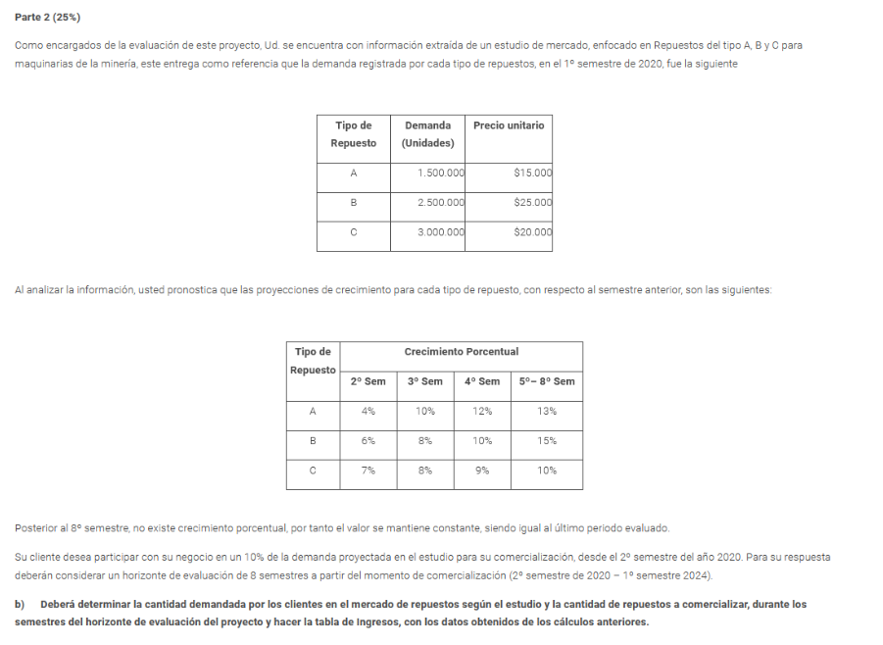

tipo repuesto | Demanda | Precio.uni
A | $1,500,000.00 | $15,000.00
B | $2,500,000.00 | $25,000.00
C | $3,000,000.00 | $20,000.00

Repuesto A
Periodo | 1° S.2020 | 2°S.2020 | 1° S.2021 | 2°S.2021 | 1° S.2022 | 2°S.2022 | 1° S.2023 | 2°S.2023 | 1° S.2024
Demanda | 22,500,000,000.00 | 23,400,000,000.00 | 25,740,000,000.00 | 28,828,800,000.00 | 32,576,544,000.00 | 36,811,494,720.00 | 41,596,989,033.60 | 47,004,597,607.97 | $47,004,597,607.97
participacion |  | 2,340,000,000.00 | 2,574,000,000.00 | 2,882,880,000.00 | 3,257,654,400.00 | 3,681,149,472.00 | 4,159,698,903.36 | 4,700,459,760.80 | 4,700,459,760.80
participacion(unid) |  | 156,000.00 | 171,600.00 | 192,192.00 | 217,176.96 | 245,409.96 | 277,313.26 | 313,363.98 | 313,363.98

Repuesto B
Periodo | 1° S.2020 | 2°S.2020 | 1° S.2021 | 2°S.2021 | 1° S.2022 | 2°S.2022 | 1° S.2023 | 2°S.2023 | 1° S.2024
Demanda | 62,500,000,000.00 | 66,250,000,000.00 | 71,550,000,000.00 | 78,705,000,000.00 | 90,510,750,000.00 | 104,087,362,500.00 | 119,700,466,875.00 | 137,655,536,906.25 | 137,655,536,906.25
participacion |  | 6,625,000,000.00 | 7,155,000,000.00 | 7,870,500,000.00 | 9,051,075,000.00 | 10,408,736,250.00 | 11,970,046,687.50 | 13,765,553,690.62 | 13,765,553,690.62
participacion(unid) |  | 265,000.00 | 286,200.00 | 314,820.00 | 362,043.00 | 416,349.45 | 478,801.87 | 550,622.15 | 550,622.15
Repuesto C
Periodo | 1° S.2020 | 2°S.2020 | 1° S.2021 | 2°S.2021 | 1° S.2022 | 2°S.2022 | 1° S.2023 | 2°S.2023 | 1° S.2024
Demanda | 60,000,000,000.00 | 64,200,000,000.00 | 69,336,000,000.00 | 75,576,240,000.00 | 83,133,864,000.00 | 91,447,250,400.00 | 100,591,975,440.00 | 110,651,172,984.00 | 110,651,172,984.00
participacion |  | 6,420,000,000.00 | 6,933,600,000.00 | 7,557,624,000.00 | 8,313,386,400.00 | 9,144,725,040.00 | 10,059,197,544.00 | 11,065,117,298.40 | 11,065,117,298.40
participacion(unid) |  | 321,000.00 | 346,680.00 | 377,881.20 | 415,669.32 | 457,236.25 | 502,959.88 | 553,255.86 | 553,255.86
participacion Total |  | 15,385,000,000.00 | 16,662,600,000.00 | 18,311,004,000.00 | 20,622,115,800.00 | 23,234,610,762.00 | 26,188,943,134.86 | 29,531,130,749.82 | 29,531,130,749.82

Parte3
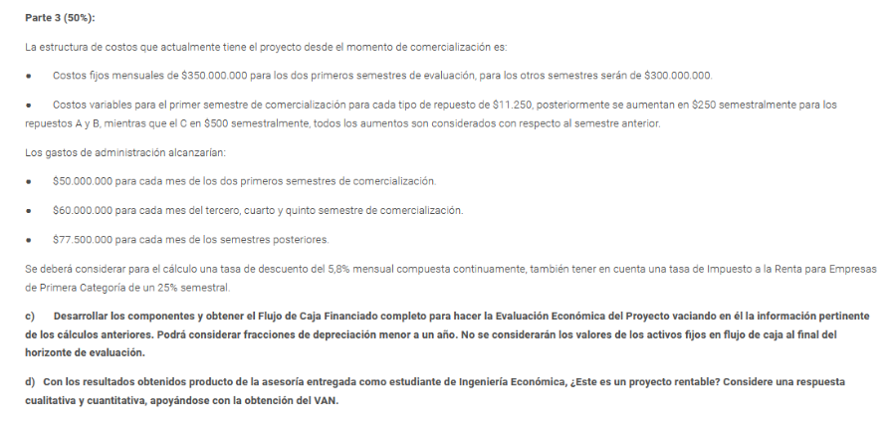

T.nomial | 5.80% | mensual |  |  |  | interes | amortizacion
T.nomial | 69.60% | anual
n°capitali. | continua |  |  |  |  | 390570177.59 | 305718750
T.efectiva | 100.57% | anual |  |  |  | 341748905.39 | 305718750
n°capitali. | 2 | semestral |  |  |  | 292927633.2 | 305718750
T.efectiva | 41.6% | semestral |  |  |  | 244106361 | 305718750
TREMA | 41,6% |  |  |  |  | 195285088.8 | 305718750
impuesto | 25% | semestral |  |  |  | 146463816.6 | 305718750
inversion activos | monto | vida util años | depre.anual | depre.semestral |  | 97642544.399 | 305718750
terreno | $2,550,000,000.00 |  |  |  |  | 48821272.199 | 305718750
bodega inventario | $705,000,000.00 | $15.00 | 47,000,000.00 | 23,500,000.00 |  | 1757565799.2
maquinaria | $1,500,000,000.00 | $10.00 | 150,000,000.00 | 75,000,000.00
camionetas | $680,000,000.00 | $6.00 | 113,333,333.33 | 56,666,666.67
credito | $2,445,750,000.00
depre.Total |  |  |  | 155,166,666.67

 | Periodo | 0 | 1 | 2 | 3 | 4 | 5 | 6 | 7 | 8
 | Costo Fijo |  | $2,100,000,000.00 | $2,100,000,000.00 | $1,800,000,000.00 | $1,800,000,000.00 | $1,800,000,000.00 | $1,800,000,000.00 | $1,800,000,000.00 | $1,800,000,000.00

 | Periodo | 0 | 1 | 2 | 3 | 4 | 5 | 6 | 7 | 8
 | Participacion A |  | 156,000.00 | 171,600.00 | 192,192.00 | 217,176.96 | 245,409.96 | 277,313.26 | 313,363.98 | 313,363.98
 | Participacion B |  | $265,000.00 | $286,200.00 | $314,820.00 | $362,043.00 | $416,349.45 | $478,801.87 | $550,622.15 | $550,622.15
 | Participacion C |  | $321,000.00 | $346,680.00 | $377,881.20 | $415,669.32 | $457,236.25 | $502,959.88 | $553,255.86 | $553,255.86

 | CV A |  | 11250 | 11500 | 11750 | 12000 | 12250 | 12500 | 12750 | 13000
 | CV B |  | 11250 | 11500 | 11750 | 12000 | 12250 | 12500 | 12750 | 13000
 | CV C |  | 11250 | 11750 | 12250 | 12750 | 13250 | 13750 | 14250 | 14750

 | CV A |  | 1,755,000,000.00 | 1,973,400,000.00 | 2,258,256,000.00 | 2,606,123,520.00 | 3,006,272,068.80 | 3,466,415,752.80 | 3,995,390,796.68 | 4,073,731,792.69
 | CV B |  | $2,981,250,000.00 | $3,291,300,000.00 | $3,699,135,000.00 | $4,344,516,000.00 | $5,100,280,762.50 | $5,985,023,343.75 | $7,020,432,382.22 | $7,158,087,919.12
 | CV C |  | $3,611,250,000.00 | $4,073,490,000.00 | $4,629,044,700.00 | $5,299,783,830.00 | $6,058,380,339.00 | $6,915,698,311.50 | $7,883,896,075.11 | $8,160,524,007.57

 | CV Total |  | $8,347,500,000.00 | $9,338,190,000.00 | $10,586,435,700.00 | $12,250,423,350.00 | $14,164,933,170.30 | $16,367,137,408.05 | $18,899,719,254.01 | $19,392,343,719.39

 | Ingresos |  | $15,385,000,000.00 | $16,662,600,000.00 | $18,311,004,000.00 | $20,622,115,800.00 | $23,234,610,762.00 | $26,188,943,134.86 | $29,531,130,749.82 | $29,531,130,749.82

 | G.administracion |  | $300,000,000.00 | $300,000,000.00 | $360,000,000.00 | $360,000,000.00 | $360,000,000.00 | $465,000,000.00 | $465,000,000.00 | $465,000,000.00

 | Periodo | 0 | 1 | 2 | 3 | 4 | 5 | 6 | 7 | 8
 | ingresos |  | $15,385,000,000.00 | $16,662,600,000.00 | $18,311,004,000.00 | $20,622,115,800.00 | $23,234,610,762.00 | $26,188,943,134.86 | $29,531,130,749.82 | $29,531,130,749.82
 | CV |  | $8,347,500,000.00 | $9,050,400,000.00 | $9,955,048,500.00 | $11,192,504,400.00 | $12,588,701,251.50 | $14,164,593,805.40 | $15,943,972,461.73 | $15,943,972,461.73
 | Margen |  | $7,037,500,000.00 | $7,612,200,000.00 | $8,355,955,500.00 | $9,429,611,400.00 | $10,645,909,510.50 | $12,024,349,329.47 | $13,587,158,288.09 | $13,587,158,288.09
 | CF |  | $2,100,000,000.00 | $2,100,000,000.00 | $1,800,000,000.00 | $1,800,000,000.00 | $1,800,000,000.00 | $1,800,000,000.00 | $1,800,000,000.00 | $1,800,000,000.00
 | G.administracion |  | $300,000,000.00 | $300,000,000.00 | $360,000,000.00 | $360,000,000.00 | $360,000,000.00 | $465,000,000.00 | $465,000,000.00 | $465,000,000.00
 | interes |  | $390,570,177.59 | $341,748,905.39 | $292,927,633.20 | $244,106,361.00 | $195,285,088.80 | $146,463,816.60 | $97,642,544.40 | $48,821,272.20
 | Depreciacion |  | $155,166,666.67 | $155,166,666.67 | $155,166,666.67 | $155,166,666.67 | $155,166,666.67 | $155,166,666.67 | $155,166,666.67 | $155,166,666.67
 | UAI |  | $4,091,763,155.74 | $4,715,284,427.94 | $5,747,861,200.14 | $6,870,338,372.34 | $8,135,457,755.04 | $9,457,718,846.20 | $11,069,349,077.03 | $11,118,170,349.23
 | impuesto |  | $1,022,940,788.93 | $1,178,821,106.98 | $1,436,965,300.03 | $1,717,584,593.08 | $2,033,864,438.76 | $2,364,429,711.55 | $2,767,337,269.26 | $2,779,542,587.31
 | UDI |  | $3,068,822,366.80 | $3,536,463,320.95 | $4,310,895,900.10 | $5,152,753,779.25 | $6,101,593,316.28 | $7,093,289,134.65 | $8,302,011,807.77 | $8,338,627,761.92
 | Depreciacion |  | $155,166,666.67 | $155,166,666.67 | $155,166,666.67 | $155,166,666.67 | $155,166,666.67 | $155,166,666.67 | $155,166,666.67 | $155,166,666.67
 | prestamo | $2,445,750,000.00
 | inversion | $5,435,000,000.00
 | amortizacion |  | $305,718,750.00 | $305,718,750.00 | $305,718,750.00 | $305,718,750.00 | $305,718,750.00 | $305,718,750.00 | $305,718,750.00 | $305,718,750.00
 | flujo | $(2,989,250,000.00) | $2,918,270,283.47 | $3,385,911,237.62 | $4,160,343,816.77 | $5,002,201,695.92 | $5,951,041,232.94 | $6,942,737,051.32 | $8,151,459,724.44 | $8,188,075,678.59

PGU
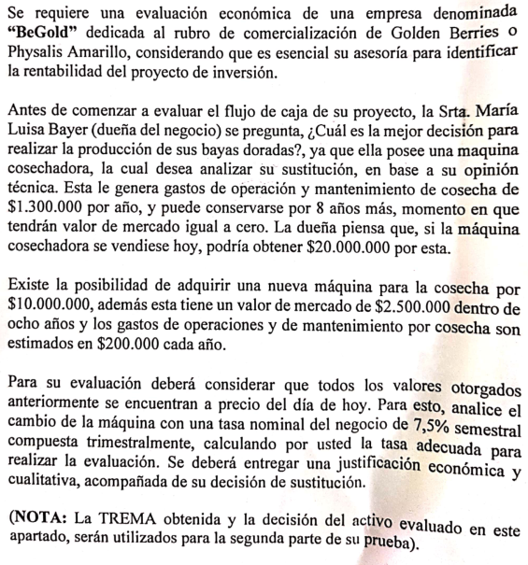

 |  |  | Mantener | 0 | 1 | 2 | 3 | 4 | 5 | 6 | 7 | 8
 |  |  | mantencion |  | $(1,300,000) | $(1,300,000) | $(1,300,000) | $(1,300,000) | $(1,300,000) | $(1,300,000) | $(1,300,000) | $(1,300,000)
 |  |  | VM |  |  |  |  |  |  |  |  | $-
 |  |  | Costo Oportunidad | $(20,000,000)
 |  |  | Flujo | $(20,000,000) | $(1,300,000) | $(1,300,000) | $(1,300,000) | $(1,300,000) | $(1,300,000) | $(1,300,000) | $(1,300,000) | $(1,300,000)

 |  |  | VAC | $(25,671,316.92)
 |  |  | CAUE | $5,884,473.12

 |  |  | Renovar | 0 | 1 | 2 | 3 | 4 | 5 | 6 | 7 | 8
 |  |  | inversion | $(10,000,000)
 |  |  | VM |  |  |  |  |  |  |  |  | $2,500,000
 |  |  | mantencion |  | $(200,000) | $(200,000) | $(200,000) | $(200,000) | $(200,000) | $(200,000) | $(200,000) | $(200,000)
 |  |  | Flujo | $(10,000,000) | $(200,000) | $(200,000) | $(200,000) | $(200,000) | $(200,000) | $(200,000) | $(200,000) | $2,300,000

 |  |  | VAC | $(10,102,811.80)
 |  |  | CAUE | $2,315,803.46

tasa nominal | 7.50% | semestral
tasa nominal | 15.00% | anual
n° capitaliz. | 4 | trimestral
tasa efectiva | 15.87% | anual

